Planilha2
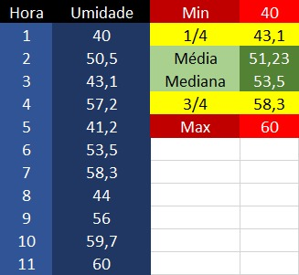
Umidade %
Alerta | Atenção | Ideal |  | Atenção | Alerta
40 | 43.1 | 51.23 | 53.50 | 58.3 | 60

Umidade %
Alerta |  | Atenção |  | Ideal |  | Ideal | Atenção | Alerta
40 |  | 43.1 |  | 51.23 |  | 53.5 | 58.3 | 60

